Fotos (2)
Gestor | Foto | Marca | Foto
Adriana |  | Chevrolet |  |  | Captiva | Ka | 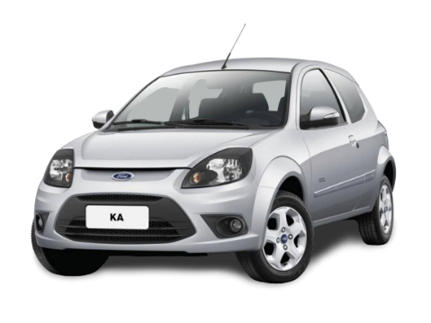
Caio |  | Fiat |  |  | Strada | Ranger | 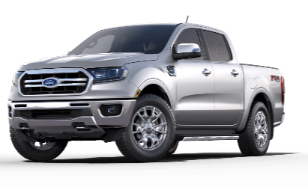
Fernando |  | Renault |  | 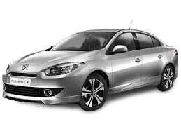 | Fluence | 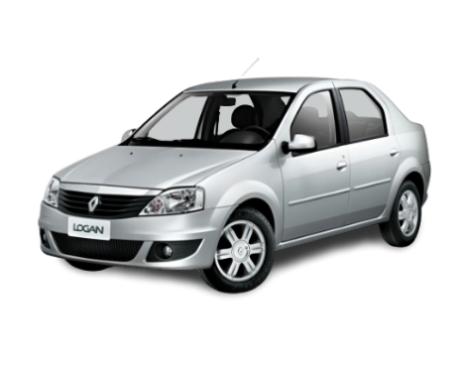 Logan
Juliana |  | Ford |  | 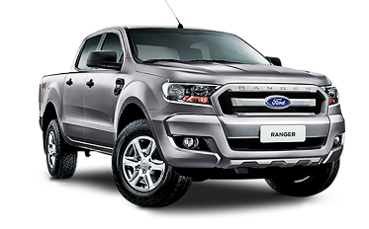 | Ranger | Sandero | 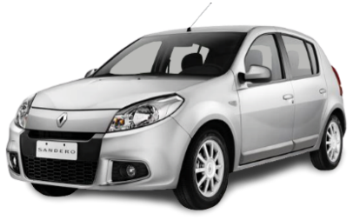
Leonardo |  | Volkswagen |  |  | Fox | Captiva

 |  | 0

Apoio
Marca | Volkswagen | VOLKSWAGEN
 |  |  |  |  |  |  |  | Rótulos de Linha | Contagem de Combustível |  |  |  |  |  |  |  |  |  | Estado | (Tudo)
Rótulos de Linha | Total Veículo | Contagem de Total |  |  |  |  | ANÁLISE POR MODELO DA MARCA VOLKSWAGEN | Diesel | 8.98%
Amarok | R$ 4,971,340.00 | 37 |  |  |  |  |  | Flex | 69.66% |  |  |  |  |  |  |  |  |  | Rótulos de Linha | Soma de Total
Crossfox | R$ 2,589,618.00 | 48 |  |  |  |  |  | Gasolina | 21.36% |  |  |  |  |  |  |  |  |  | Volkswagen | 100.00%
ANÁLISE POR MODELO DA MARCA VOLKSWAGEN
Fox | R$ 1,155,061.00 | 33 |  |  |  |  |  | Total Geral | 100.00%
Gol | R$ 1,627,760.00 | 47 | Amarok | 5.0Mi | 37 | 6462742 |  |  |  |  |  |  |  |  | Rótulos de Linha | Soma de Total
Golf | R$ 3,345,845.00 | 43 | Crossfox | 2.6Mi | 48 | #N/A |  |  |  |  |  |  |  |  | São Paulo | 24.20% | São Paulo | 24.20%
Jetta | R$ 3,658,720.00 | 45 | Fox | 1.2Mi | 33 | #N/A |  |  |  |  |  |  |  |  | Bahia | 13.42% | Bahia | 13.42%
Saveiro | R$ 1,430,087.00 | 40 | Gol | 1.6Mi | 47 | #N/A |  |  |  |  |  |  |  |  | Ceará | 8.46% | Ceará | 8.46%
Spacefox | R$ 2,134,608.00 | 34 | Golf | 3.3Mi | 43 | #N/A |  |  |  |  |  |  |  |  | Distrito Federal | 8.66% | Distrito Federal | 8.66%
Up | R$ 1,158,598.00 | 41 | Jetta | 3.7Mi | 45 | #N/A |  | Diesel | 9% |  | Flex | 70% | Gasolina | 21% | Minas Gerais | 12.71% | Minas Gerais | 12.71% | MARCA | MAIS VENDIDO
Voyage | R$ 1,873,693.00 | 44 | Saveiro | 1.4Mi | 40 | #N/A |  |  |  | 46 |  |  |  |  | Paraná | 9.14% | Paraná | 9.14% | Volkswagen | 100%
 |  |  | Spacefox | 2.1Mi | 34 | #N/A |  |  |  |  |  |  |  |  | Rio de Janeiro | 17.56% | Rio de Janeiro | 17.56% | 0 | 0%
 |  |  | Up | 1.2Mi | 41 | #N/A |  |  |  |  |  |  |  |  | Santa Catarina | 5.85% | Santa Catarina | 5.85% | 0 | 0%
 |  |  | Voyage | 1.9Mi | 44 | #N/A |  |  |  |  |  |  |  |  | Total Geral | 100.00% |  |  | 0 | 0%
 |  |  |  |  |  |  |  |  |  |  |  |  |  |  |  |  |  |  | 0 | 0%

Dashboard
OVERVIEW DASHBOARD

ANÁLISE POR MODELO DA MARCA VOLKSWAGEN
Amarok | 0 | 5.0Mi | 6462742 | 37
Crossfox | 0 | 2.6Mi | #N/A | 48
Fox | 0 | 1.2Mi | #N/A | 33
Gol | 0 | 1.6Mi | #N/A | 47
Golf | 0 | 3.3Mi | #N/A | 43
Jetta | 0 | 3.7Mi | #N/A | 45
Saveiro | 0 | 1.4Mi | #N/A | 40
Spacefox | 0 | 2.1Mi | #N/A | 34
Up | 0 | 1.2Mi | #N/A | 41
Voyage | 0 | 1.9Mi | #N/A | 44

 | Diesel
 | 9%
 | Gasolina
 | 21%
 | Flex
 | 70%

9%
21%
70%

DIESEL
GASOLINA
FLEX

